微生信示例157

市 | 值 | 微生信，您身边的数据分析，可视化专家
成都市 | 32 | https://www.bioinformatics.com.cn/plot_basic_china_sichuan_heatmap_157
自贡市 | 45
攀枝花市 | 233 | 输出示例图
泸州市 | 503
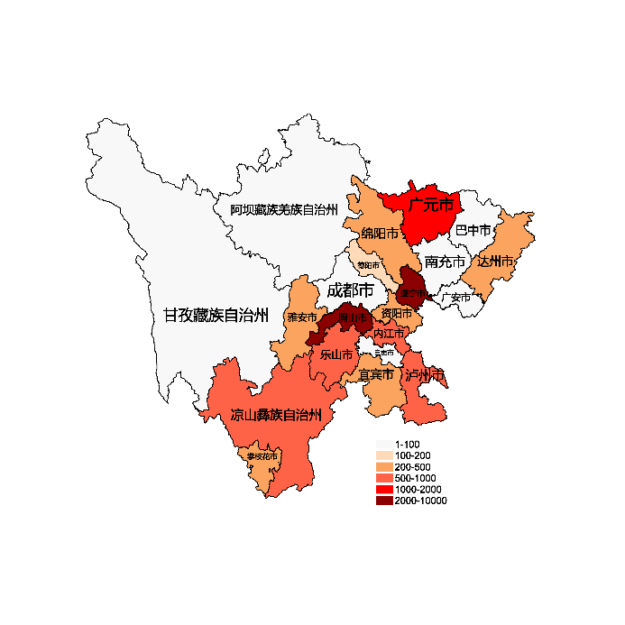
德阳市 | 132
绵阳市 | 250
广元市 | 1542
遂宁市 | 5001
内江市 | 715
乐山市 | 505
南充市 | 84
眉山市 | 3101
宜宾市 | 320
广安市 | 20
达州市 | 254
雅安市 | 383
巴中市 | 33
资阳市 | 333
阿坝藏族羌族自治州 | 33
甘孜藏族自治州 | 33
凉山彝族自治州 | 544

 |  | 注：1，需要带首行；2，仅改数字，各市名字不要改；3，仅供交流学习

 |  | 使用问题，或数据分析合作意向
 |  | 请微信扫码联系我们

